상품제안서
마그넷 펜트레이 | 상품코드: F12737

 |  |  |  |  |  |  | 02-412-0044 | www.easy1.co.kr
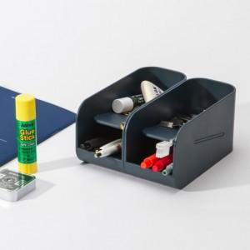 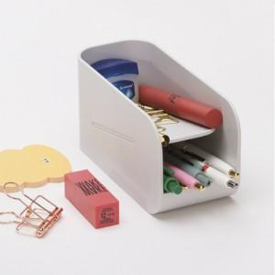

【상세/제작정보】 | 13도로 자연스럽게 기울어진 바닥면! 확장가능한 펜트레이

【인쇄/포장옵션】 | 실크, 레이저 / 포장지포장

【공급단가】 | 수량 | 100~ | 500~ | 1,000~ | 2,000~ | 3,000~
*VAT별도 | 단가 | 8,000원 | 7,870원 | 7,680원 | 7,480원 | 7,360원

【상품 URL】 | http://www.easy1.co.kr/src/goods_detail.php?gdno=12737

